入力用
【千葉市育英資金】経済的理由要件の判定シミュレーション(令和２年度版)
経済的理由の要件を満たすかどうかを、このシミュレーションで判定することができます。表中の黄色とオレンジ色のセルを入力（選択）すると、表の一番下に判定結果が〇・×で表示されます。 【注意】このシミュレーションは、あくまでも簡易的な判定（目安）です。 正確な判定は必要書類等をご提出いただいた後に、教育委員会 で決定します。 |  |  |  | の欄を入力してください。
 |  |  |  | の欄は選択肢から選んでください。
 |  |  | ★ そのほかの欄は自動計算されます ★

1 限度額計算表
 |  |  |  | 年齢基準日 | 2020-04-01
区分 | 項目 | 基準① | 基準② | 年齢 | 続柄 | 生年月日
1 | 個人単位の飲食物費（１類費）【生徒本人】 |  |  |  | 高校生 |  | ←必須
 | 個人単位の飲食物費（１類費） |  |  |  |  |  | ←必須
 | 個人単位の飲食物費（１類費） |  |  |  |  |  | ←必須
 | 個人単位の飲食物費（１類費） |  |  |  |  |  | ←必須
 | 個人単位の飲食物費（１類費） |  |  |  |  |  | ←必須
 | 個人単位の飲食物費（１類費） |  |  |  |  |  | ←必須
 | 個人単位の飲食物費（１類費） |  |  |  |  |  | ←必須
 | 個人単位の飲食物費（１類費） |  |  |  |  |  | ←必須
 | 逓減率 | #N/A | #N/A | 人 | 世帯人数
2 | 世帯全員の家具什器･光熱水費（２類費） | #N/A | #N/A
それぞれの基準による合計額（左：①、右：②） |  | #N/A | #N/A
激変緩和措置の判定（①×0.9>② なら有 ①×0.9≦②なら無） |  | #N/A
１類費と２類費の合計額 （右上のセルが有ならば ①×0.9の額。無ならば ②の額。） |  | #N/A
3 | 冬季加算 | #N/A
4 | 期末一時扶助費 | #N/A
5 | 母（父）子世帯 （18歳未満） |  | 該当人数 |  | ＊該当する場合に選択
 | 身体障害者（1・2級315,720円 ３級210,360円） |  | ＊該当する場合に選択
 | 在宅患者（156,240円) |  | ＊該当する場合に選択
 | 放射線障害者 |  | ＊該当する場合に選択
 | 児童養育（第2子 ３歳未満 180,000円/人) | 0 | 該当人数 |  | ＊該当する場合に選択
 | 児童養育（第2子 ３歳～中学生 120,000円/人) | 0 | 該当人数 |  | ＊該当する場合に選択
 | 児童養育（第3子～ 就学前 180,000円/人) | 0 | 該当人数 |  | ＊該当する場合に選択
 | 児童養育（第3子～ 小中学生 120,000円/人) | 0 | 該当人数 |  | ＊該当する場合に選択
＊該当する場合に入力
 | 重度障害者の介護（146,220円) | 0 |  |  | ＊該当する場合に選択
6 | 住宅扶助（実費加算の上限840,000円)
7 | 教育加算（小学生分 １人109,680円) | 0 | 小学生人数 |  | ＊該当する場合に選択
 | 教育加算（中学生分 １人158,880円) | 0 | 中学生人数 |  | ＊該当する場合に選択
 | 教育加算（高校生分 １人150,720円) | 0 | 高校生人数 |  | ←必須
8 | 医療費加算 |  | ＊該当する場合に入力

 | 基準額合計 | #N/A

 | 限度額（＝基準額合計×1.2） | #N/A

２ 所得額計算表

番号 | 所得の種別 | 年間所得額(円) | 続柄
1 | 給与所得（給与所得控除差引後の額) |  |  | ←必須
2 | 給与所得（給与所得控除差引後の額) |  |  | ←必須
3 | 給与所得（給与所得控除差引後の額) |  |  | ←必須
4 | 給与所得（給与所得控除差引後の額) |  |  | ←必須
5 | 遺族･国民･厚生･共済年金等（公的年金等控除後の額) |  |  | ←必須
6 | 遺族･国民･厚生･共済年金等（公的年金等控除後の額) |  |  | ←必須
7 | その他の所得（ 所得） |  |  | ←必須
8 | その他の所得（ 所得） |  |  | ←必須
番号 | 手当等の種別 | 年間受給額(円)
1 | 児童手当（年額） |  | ＊該当する場合に入力
2 | 児童扶養手当（年額） |  | ＊該当する場合に入力
3 | 養育費等経済的援助（年額） |  | ＊該当する場合に入力
4 | 福祉手当（年額） |  | ＊該当する場合に入力
5 | 高等学校等就学費（年額） |  | ＊該当する場合に入力
番号 | 控除の項目 | 年間支払額(円)
1 | 社会保険料（年額。マイナスをつけて入力） |  | ←必須

 | 所得額合計 | 0

３ 判定結果（○は経済的理由による要件を満たしています。×は要件を満たしていません）

判定 |  | （限度額≧所得額合計 の場合が〇です）

【入力例】
＜入力例＞
◎「生年月日」欄
高校生を含め、世帯全員の生年月日を入力してください（半角英数）。
年齢の基準日は、令和２年４月１日です。
【記入例】平成16年11月24日生まれの場合
H16.11.24 と入力！（年齢は自動計算されます）
◎「続柄」欄
生徒本人（高校生）からみた続柄を選択してください。
＜モデルケース＞
◎世帯の状況（世帯全員が同居している４人家族）
①世帯主（鈴木一郎） 43歳 会社員
→給与収入あり（年間収入4,000,000円）
②妻（鈴木花子） 41歳 被扶養者
→パート収入あり（年間収入1,000,000円）
③長男（鈴木太郎） 17歳 高校生 被扶養者 収入なし
④長女（鈴木和子） 13歳 中学生 被扶養者 収入なし
・分譲マンションを所有して居住中（持家）
・家族内に身体障害者、重度障害者、在宅患者などはいない
・令和元年中に長期療養として病院に入院した家族はいない
【千葉市育英資金】経済的理由要件の判定シミュレーション(令和２年度版)
経済的理由の要件を満たすかどうかを、このシミュレーションで判定することができます。表中の黄色とオレンジ色のセルを入力（選択）すると、表の一番下に判定結果が〇・×で表示されます。 【注意】このシミュレーションは、あくまでも簡易的な判定（目安）です。 正確な判定は必要書類等をご提出いただいた後に、教育委員会 で決定します。 |  |  |  | の欄を入力してください。
 |  |  |  | の欄は選択肢から選んでください。
 |  |  | ★ そのほかの欄は自動計算されます ★

1 限度額計算表
 |  |  |  | 年齢基準日 | 2020-04-01
区分 | 項目 | 基準① | 基準② | 年齢 | 続柄 | 生年月日
1 | 個人単位の飲食物費（１類費）【生徒本人】 | 496,320 | 450,000 | 19 | 高校生 | 2000-11-24 | ←必須
 | 個人単位の飲食物費（１類費） | 450,240 | 452,040 | 47 | 父 | 1973-01-28 | ←必須
収入の有無に関係なく、世帯全員を入力してください。
この欄は最大で８人まで入力できます。
 | 個人単位の飲食物費（１類費） | 450,240 | 452,040 | 45 | 母 | 1975-03-20 | ←必須
 | 個人単位の飲食物費（１類費） | 496,320 | 450,000 | 16 | きょうだい（中学生） | 2003-10-27 | ←必須
 | 個人単位の飲食物費（１類費） |  |  |  |  |  | ←必須
 | 個人単位の飲食物費（１類費） |  |  |  |  |  | ←必須
 | 個人単位の飲食物費（１類費） |  |  |  |  |  | ←必須
 | 個人単位の飲食物費（１類費） |  |  |  |  |  | ←必須
 | 逓減率 | 0.9500 | 0.7675 | 4人 | 世帯人数
＜各種加算欄の説明＞
５ 「母（父）子世帯」欄 ※証明する書類が必要になります
母（父）子世帯の場合、18歳未満の子どもの人数を右のセルから選択してください。
また、左のセルは、選択した子どもの人数に応じて、金額を選択してください。
５ 「身体障害者」欄 ※証明する書類が必要になります
世帯に身体障害者がいる場合、セルから金額を選択してください（1級・2級の場合
315,720、3級の場合210,360）。
【注意】母（父）子世帯と身体障害者は、重複して加算できません。
５ 「在宅患者」欄 ※証明する書類が必要になります
世帯に在宅患者がいる場合は、156,240を選択してください。
５ 「放射線障害者」欄 ※証明する書類が必要になります
世帯に放射能疾病の状態の方がいる場合515,880を、疾病状態が治った方がいる
場合258,000を選択してください。
５ 「児童養育」欄 ※証明する書類が必要になります
児童手当を受給している（中学生以下の弟、妹がいる）場合は、第２子・第３子など、
世帯の状況に合わせて該当欄人数を選択してください。
５ 「重度障害者の介護」欄 ※証明する書類が必要になります
居宅で重度障害者を介護している場合は、１を選択してください。
６ 「住宅加算」欄 ※証明する書類が必要になります
居住している住宅が借家の場合、平成29年中に支払った家賃実費（年額）を入力
してください（上限840,000円まで）。なお、持家の場合は該当になりません。
７ 「教育加算」欄
世帯に小学生～高校生の子どもがいる場合、該当欄に人数を入力してください。
８ 「医療費加算」欄 ※証明する書類が必要になります
平成29年中に長期療養で入院した方がいる場合、その入院料・看護料の医療費
や、入院患者日用品を支出した場合の実費金額を入力してください（日用品費は
年額上限277,160円まで）。
◎父（鈴木 一郎）の年間所得額
鈴木一郎の年間所得額は、下記④の欄（2,660,000円）となります。
◎母（鈴木花子）の年間所得額
パート収入（1,000,000円） － 給与所得控除（650,000円） ＝ 年間所得（350,000円）
2 | 世帯全員の家具什器･光熱水費（２類費） | 650,520 | 707,640
それぞれの基準による合計額（左：①、右：②） |  | 2,448,984 | 2,092,271
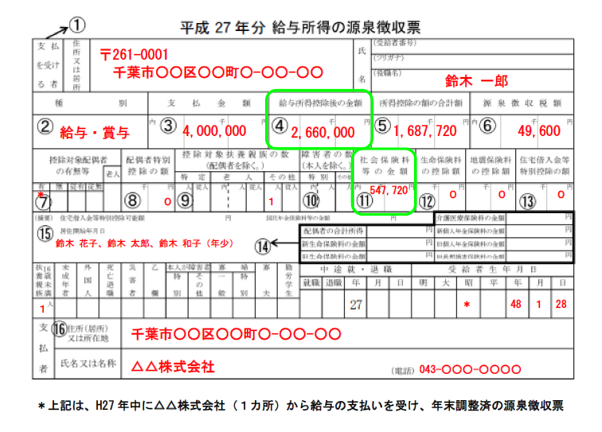
激変緩和措置の判定（①×0.9>② なら有 ①×0.9≦②なら無） |  | 有
元
令和元年分
１類費と２類費の合計額 （右上のセルが有ならば ①×0.9の額。無ならば ②の額。） |  | 2,204,085
3 | 冬季加算 | 25,750
4 | 期末一時扶助費 | 25,070
5 | 母（父）子世帯 （18歳未満） |  | 該当人数 |  | ＊該当する場合に選択
 | 身体障害者（1・2級315,720円 ３級210,360円） |  | ＊該当する場合に選択
 | 在宅患者（156,240円) |  | ＊該当する場合に選択
 | 放射線障害者 |  | ＊該当する場合に選択
 | 児童養育（第2子 ３歳未満 180,000円/人) | 0 | 該当人数 |  | ＊該当する場合に選択
 | 児童養育（第2子 ３歳～中学生 120,000円/人) | 120,000 | 該当人数 | 1人 | ＊該当する場合に選択
 | 児童養育（第3子～ 就学前 180,000円/人) | 0 | 該当人数 |  | ＊該当する場合に選択
 | 児童養育（第3子～ 小中学生 120,000円/人) | 0 | 該当人数 |  | ＊該当する場合に選択
＊該当する場合に入力
 | 重度障害者の介護（146,220円) | 0 |  |  | ＊該当する場合に選択
6 | 住宅扶助（実費加算の上限840,000円)
7 | 教育加算（小学生分 １人109,680円) | 0 | 小学生人数 |  | ＊該当する場合に選択
 | 教育加算（中学生分 １人158,880円) | 158,880 | 中学生人数 | 1人 | ＊該当する場合に選択
H30
 | 教育加算（高校生分 １人150,720円) | 150,720 | 高校生人数 | 1人 | ←必須
8 | 医療費加算 |  | ＊該当する場合に入力

 | 基準額合計 | 2,684,505

 | 限度額（＝基準額合計×1.2） | 3,221,406

２ 所得額計算表

世帯内で所得がある方は所得の種別に応じ、平成28年中の年間所得額を入力してください（収入ではありません）。
この欄は最大で８人まで入力できます。
各所得金額は、根拠となる書類（源泉徴収票、確定申告書、証明書、通知書等）を元に入力してください。
給与所得や年金所得以外の所得がある方は、その他の所得」に入力してください。
番号 | 所得の種別 | 年間所得額(円) | 続柄
1 | 給与所得（給与所得控除差引後の額) | 2,660,000 | 父 | ←必須
2 | 給与所得（給与所得控除差引後の額) | 350,000 | 母 | ←必須
3 | 給与所得（給与所得控除差引後の額) |  |  | ←必須
4 | 給与所得（給与所得控除差引後の額) |  |  | ←必須
5 | 遺族･国民･厚生･共済年金等（公的年金等控除後の額) |  |  | ←必須
6 | 遺族･国民･厚生･共済年金等（公的年金等控除後の額) |  |  | ←必須
7 | その他の所得（ 所得） |  |  | ←必須
＜手当等の種別欄の説明＞
右表の各種手当等（１～５）を受給している場合は、平成28年中に受給した年額を入力してください。
＜参考＞ 『 １ 児童手当の支給額[月額] 』
０歳～３歳未満（一律） 15,000円
３歳～小学校修了前（第１子・第２子） 10,000円
３歳～小学校終了前（第３子） 15,000円
中学生（一律） 10,000円
特例給付 上記対象児童１人につき5,000円
◎遺族・国民・厚生・共済・障害者年金、恩給等の年間所得額の算出方法
下表の「公的年金等に係る雑所得の速算表」により、年間所得額を計算してください。
8 | その他の所得（ 所得） |  |  | ←必須
番号 | 手当等の種別 | 年間受給額(円)
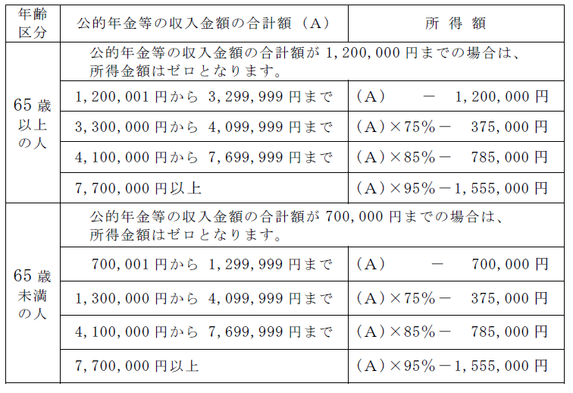
1 | 児童手当（年額） | 120,000 | ＊該当する場合に入力
2 | 児童扶養手当（年額） |  | ＊該当する場合に入力
3 | 養育費等経済的援助（年額） |  | ＊該当する場合に入力
4 | 福祉手当（年額） |  | ＊該当する場合に入力
5 | 高等学校等就学費（年額） |  | ＊該当する場合に入力
番号 | 控除の項目 | 年間支払額(円)
1 | 社会保険料（年額。マイナスをつけて入力） | (547,720) | ←必須

＜控除の項目欄の説明＞
平成28年中に支払った社会保険料の年額を入力してください。
なお、社会保険料とは主に次のものです。
例）健康保険、国民健康保険、介護保険、国民年金、厚生年金、公務員共済
保険・年金 など
◎モデルケースの鈴木一郎の社会保険料は、右上の源泉徴収票の中の⑪の欄
「547,720円」となりますので、金額の頭にマイナスをつけて入力してください。
 | 所得額合計 | 2,582,280

３ 判定結果（○は経済的理由による要件を満たしています。×は要件を満たしていません）

判定 | ○ | （限度額≧所得額合計 の場合が〇です）

